画像
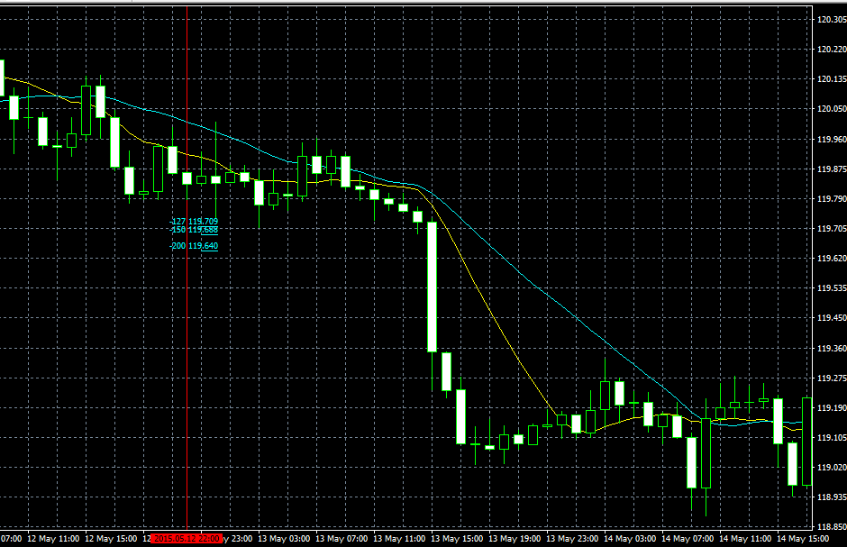
USDJPY2015/01/14PinBer
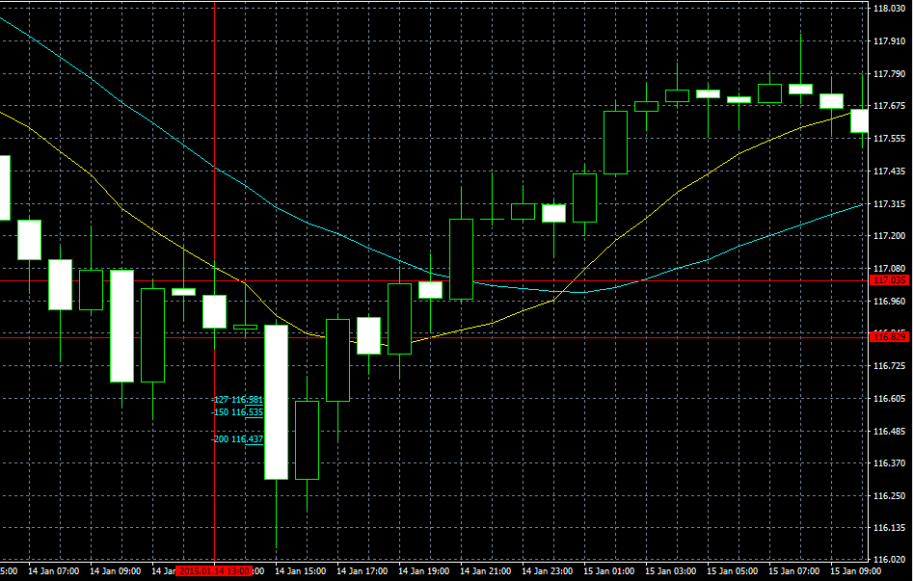

USDJPY2015/01/15PinBer
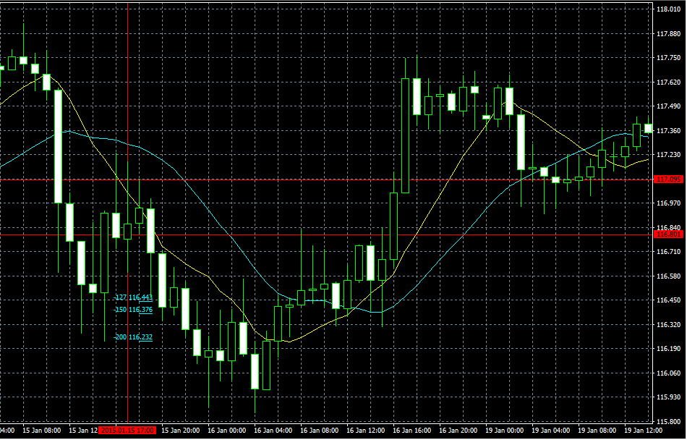

USDJPY2015/01/19PinBer
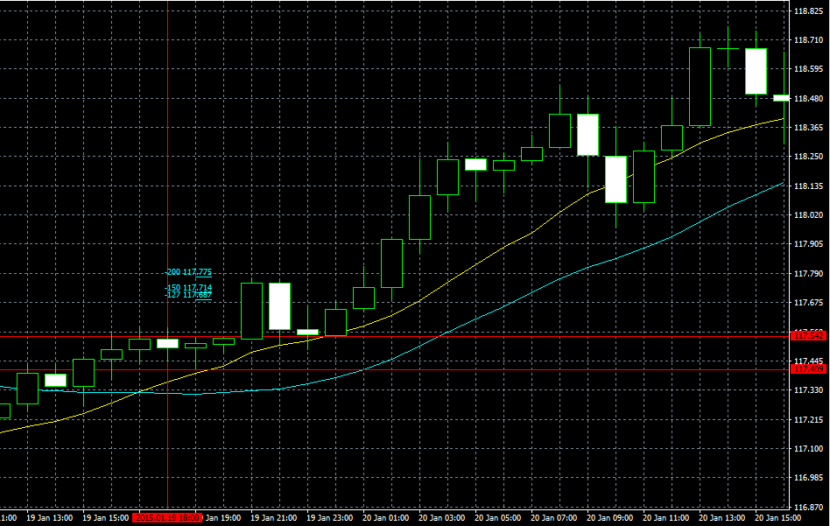

USDJPY2015/01/21PinBer | USDJPY2015/01/22PinBer
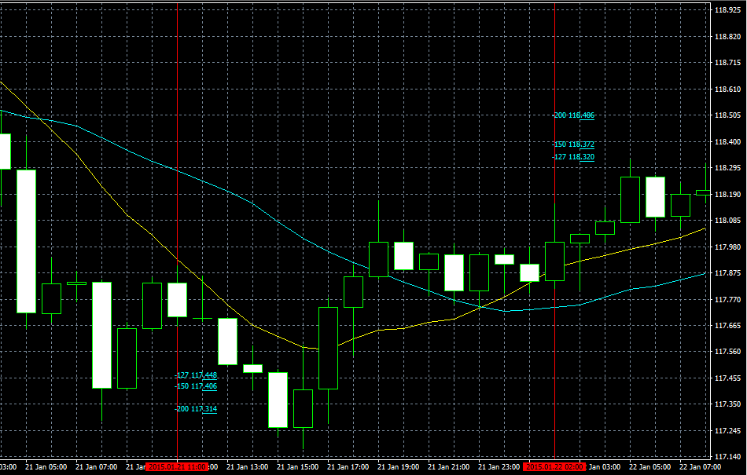

12.USDJPY2015/03/6PinBer
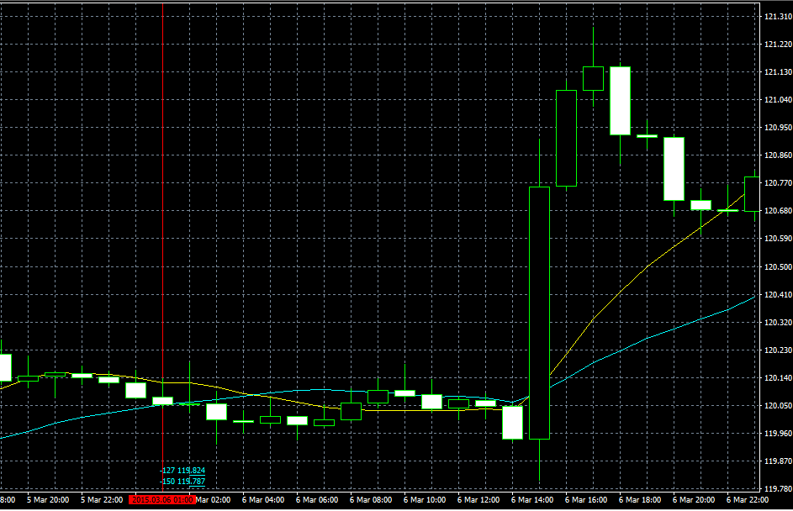

19.USDJPY2015/04/28PinBer
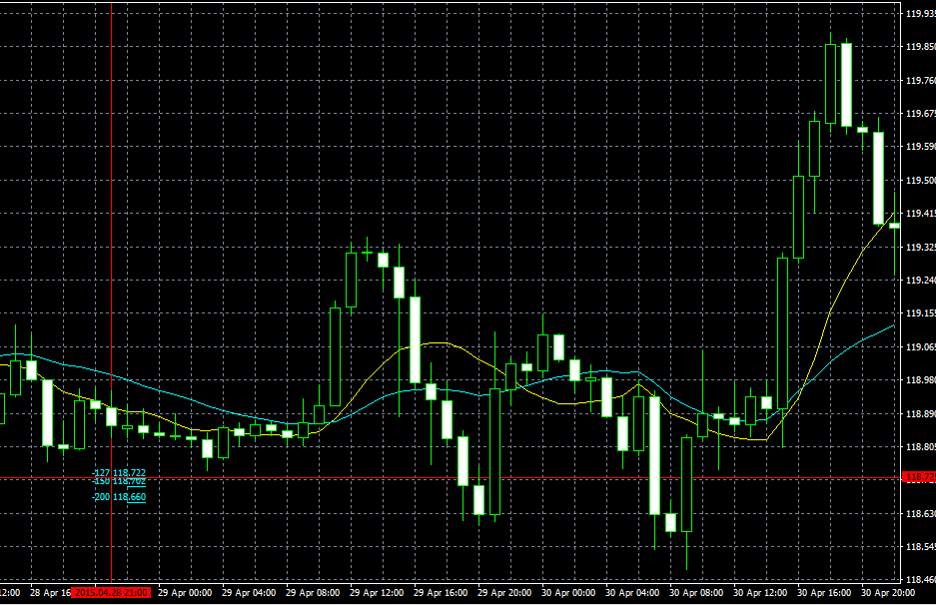

20.USDJPY2015/05/01PinBer
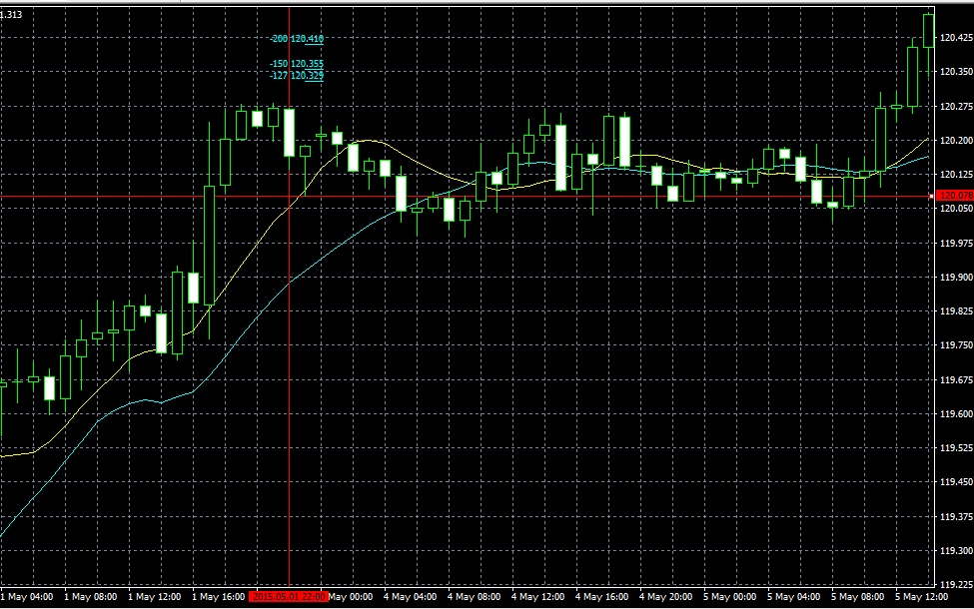

24.USDJPY2015/05/12PinBer

